Расчет ГЗ
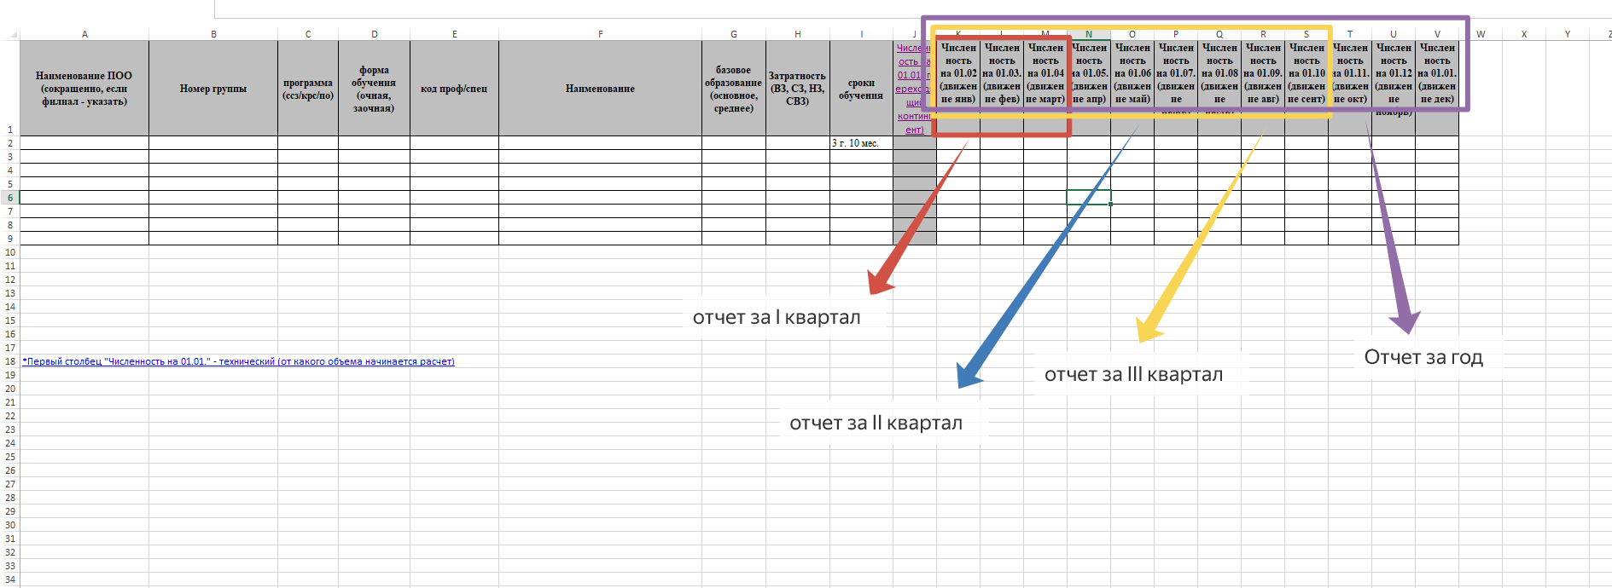
Формула расчет ГЗ

Контингент на начало года-выпуск*количество мес, которое студент не учится/12+прием*4/12+план восстановленных-план отчисленных=ГЗ на текущий год

